0100
生徒管理システム改修３

生徒情報登録画面(1/8)
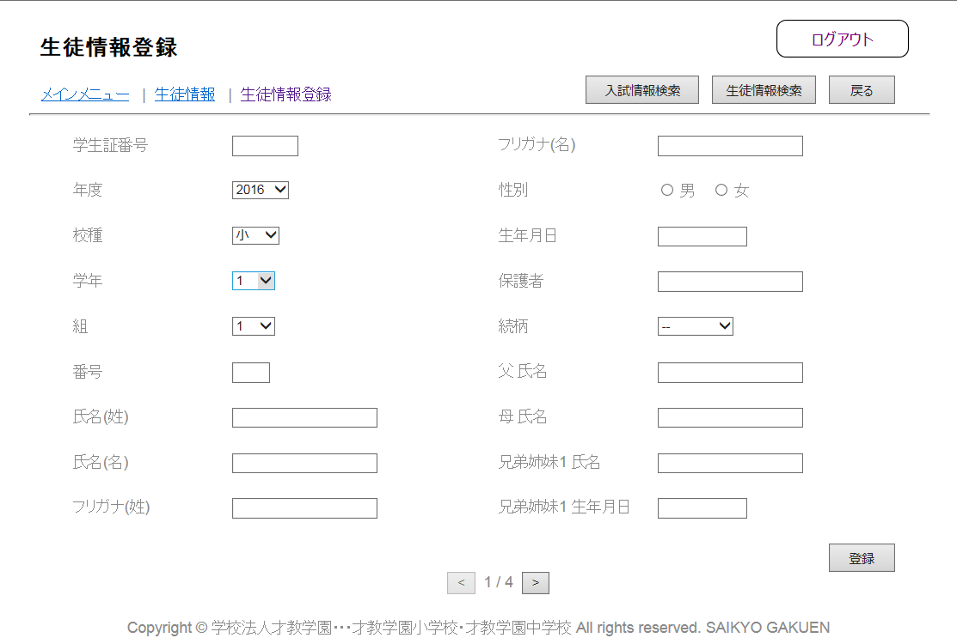

本籍地

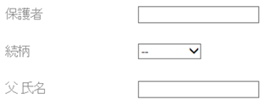

父 フリガナ

父 生年月日

1 / 8

生徒情報登録画面(2/8)
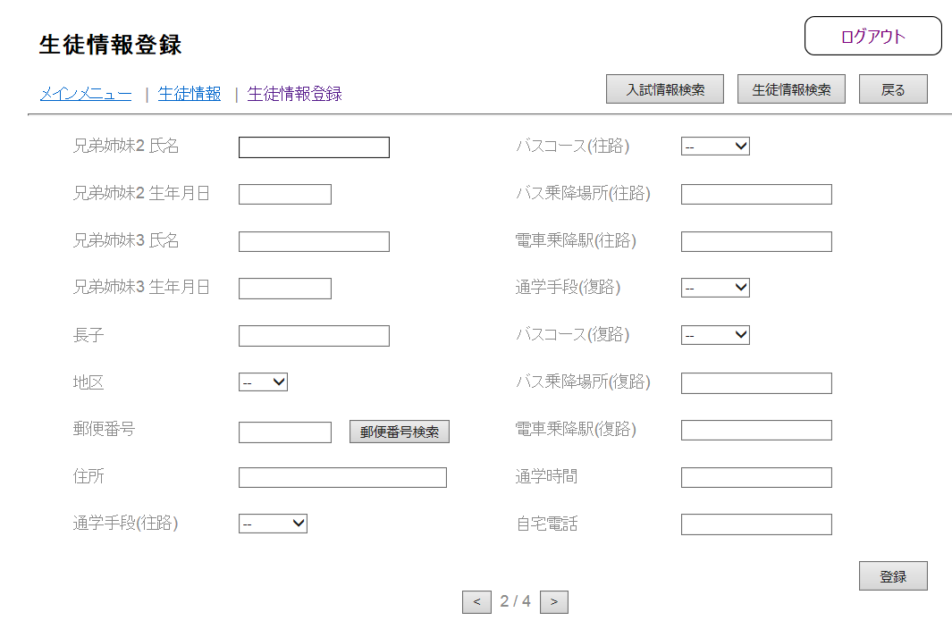

母 フリガナ
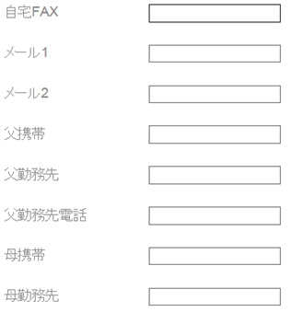

母 生年月日

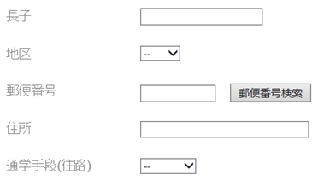

往路入力

復路入力

2 / 8

生徒情報登録画面(3/8)

1年以上海外在留歴
国名

1年以上海外在留歴
学校名

緊急時連絡先1 種別

習い事1 分野

緊急時連絡先2 種別
習い事1 教室名、場所

習い事1 曜日

緊急時連絡先3 種別

1年以上海外在留歴
出国年月
習い事2 分野

1年以上海外在留歴
帰国年月
習い事2 教室名、場所

3 / 8

生徒情報登録画面(4/8)
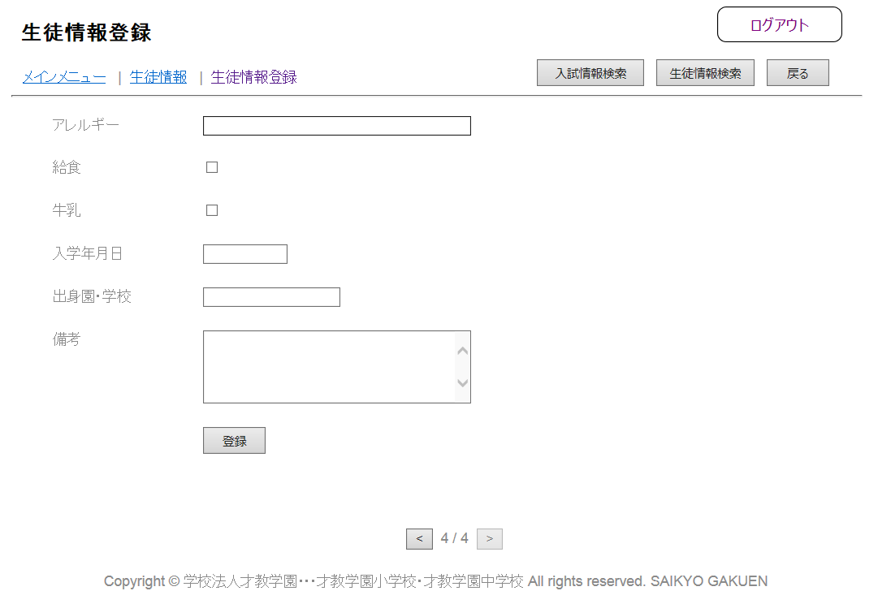

習い事2 曜日
英語検定

英語検定 取得年月

習い事3 分野
日本語検定

習い事3 教室名、場所
日本語検定 取得年月

習い事3 曜日
児童英検

漢字検定
児童英検 取得年月

漢字検定 取得年月
その他検定

数学検定
その他検定 取得年月

数学検定 取得年月

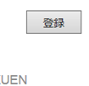

4 / 8

生徒情報登録画面(5/8)

幼稚園

小学校


小学校 転入

小学校 転出

中学校

中学校 転入

中学校 転出

5 / 8

生徒情報登録画面(6/8)
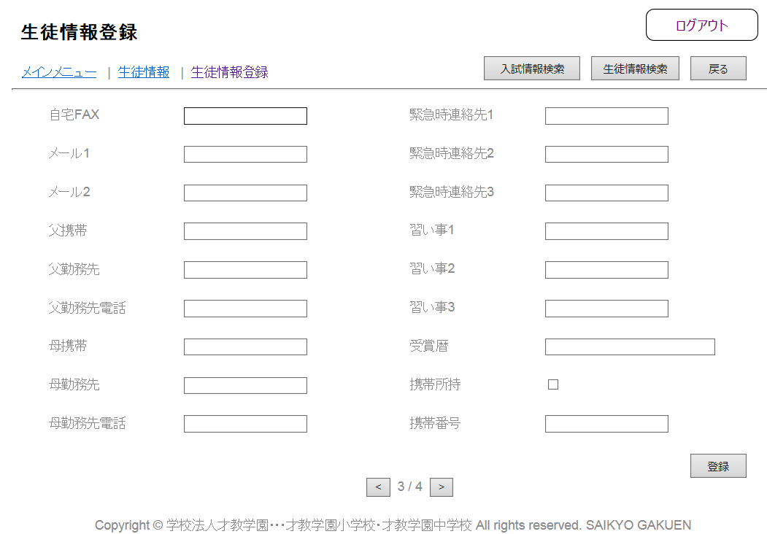


進路 高校

進路 進学先

進路 就職先

卒業生本人の連絡先

引越先の住所

備考

6 / 8

生徒情報登録画面(7/8)

家族構成1 氏名
家族構成3 氏名
生徒検索
生徒検索
(9999999)
(9999999)
家族構成1 生年月日
家族構成3 生年月日

家族構成1 続柄
家族構成3 続柄

家族構成1 所属
家族構成3 所属

家族構成2 氏名
生徒検索
家族構成4 氏名
生徒検索

(9999999)
(9999999)
家族構成2 生年月日
家族構成4 生年月日

家族構成2 続柄
家族構成4 続柄

家族構成2 所属
家族構成4 所属

7 / 8

生徒情報登録画面(8/8)

家族構成5 氏名
家族構成7 氏名
生徒検索
生徒検索
(9999999)
(9999999)
家族構成5 生年月日
家族構成7 生年月日

家族構成5 続柄
家族構成7 続柄

家族構成5 所属
家族構成7 所属

家族構成6 氏名
生徒検索
家族構成8 氏名
生徒検索

(9999999)
(9999999)
家族構成6 生年月日
家族構成8 生年月日

家族構成6 続柄
家族構成8 続柄

家族構成6 所属
家族構成8 所属

8 / 8

通学手段入力画面（往路／復路）

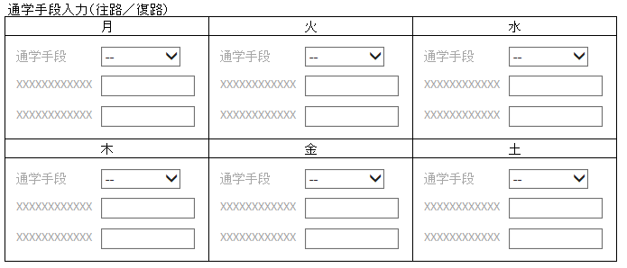

送り、徒歩、自転車、バス、電車

1
通学手段の内容によって変化
・送り、徒歩、自転車
①通学時間
②非表示
・バス
①バスコース（ドロップダウン）
②バス乗降場所
・電車
①電車乗降駅
②平田駅より
2

